ห้องพักอาคาร 1 VIP
 | ผังห้องพักอาคาร 1 ( ฝั่ง V.I.P. )

ชั้นบน 2
ห้องหมายเลข 3 /1 (2 เตียง twin) | ห้องหมายเลข 3/2 ( 1เตียง)ห้องเล็ก | ห้องหมายเลข 2 ( 1 เตียง King Size ) | ห้องหมายเลข 1 (1 เตียงใหญ่ King size)
นางสาวชวนพิศ ชุ่มวัฒนะ | นายสิทธิศักดิ์ กัลยาณประดิษฐ์ | นายฉัตรชาติไชย ปิตยานนท์ | นายนิยม เติมศรีสุข
ที่ปรึกษาสำนักงาน ป.ป.ส. | ที่ปรึกษาสำนักงาน ป.ป.ส. | ผู้ติดตาม นายนิยม เติมศรีสุข | รองเลขาธิการ ป.ป.ส.
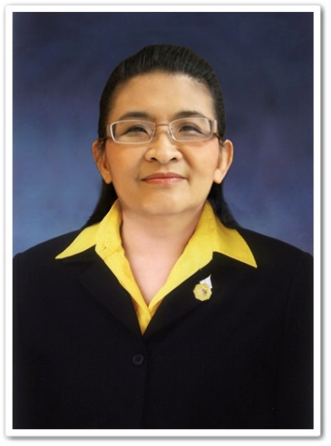 | 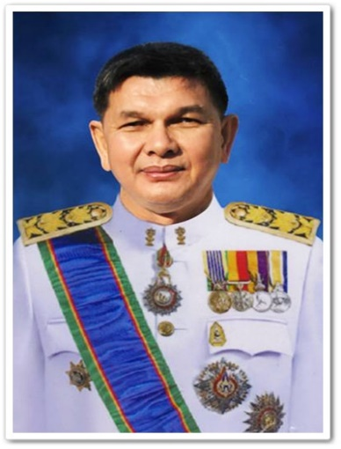 |  | 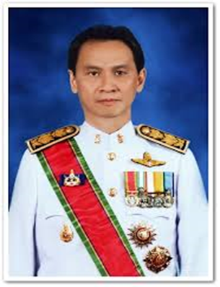
 |  | (ห้องน้ำอยู่ด้านนอก)

 | ชั้นล่าง 1
 | ห้องหมายเลข 5 (1 เตียง Queen) |  | ห้องหมายเลข 4 (2 เตียง Twin)
 | นางนฤมล ช่วงรังษี |  | นางสาวรัชนีกร สรสิริ
 | ที่ปรึกษาสำนักงาน ป.ป.ส. |  | ที่ปรึกษาสำนักงาน ป.ป.ส.
 | 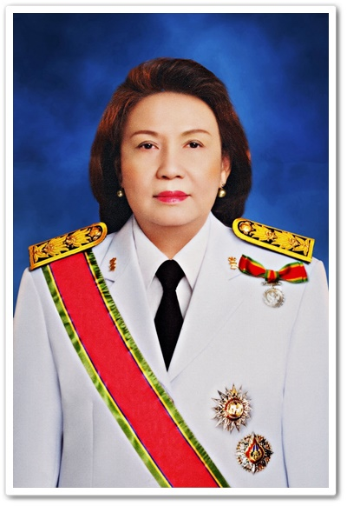 |  | 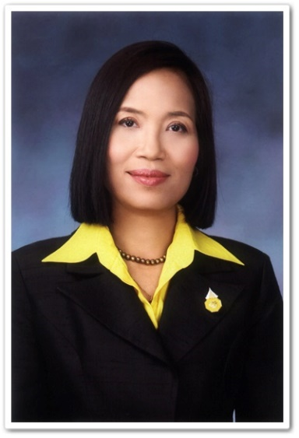

ผังการจัดกาดมินิสีสัน
ผังจัดกาด มินิสีสัน วันที่ 11 กรกฏาคม 2561

